内部仕様書表紙
施工情報システム
内部仕様書

中央コンサルタンツ株式会社
技術推進室 情報管理課

システム概要図
■システム概要図

SQLサーバー(dbs1)
各支店のサーバー（本社、札幌、仙台、東京・大阪・福岡）

中央６４データベース
データ
取得
seko.mdb （主に施工情報システムで使用）

データ
書込
データ
書込
データ
取得

クライアントＰＣ
財務部ＰＣ
財務部ＰＣ
財務部ＰＣ
・伝票同期mdbを毎日1回お昼に実行 して、中央６４の各テーブルから施工 情報システム で使用する為の、「業 番マスター」「既払テー ブル」「人件 費テーブル」（既払閲覧でも使用する 人件費データも作成）「外注情報」の データ更新を行う。
・パスワードで権限を管理し、既定の役職者 の場合SQLサーバー 及びサーバー上の mdbファイルに対してデータの更新/変更 を行う。
・画面生成や集計などの処理は基本的に クライアント側が行う。
・社員の異動時に、社 員情報の現所属部 課でなく、異動前の 所属部課で決裁し たい場合に、月報 ＤＢmdbで権限設 定をする。
・月に一回既払確定後、当月 分の既払未払等 のデータ を前月分としてseko_mdb に データ追加

mdbファイル（ 施工ＤＢ ）
※財務部内システム

mdbファイル
（ 施工情報システム ）
mdbファイル（ 伝票同期 ）
※財務部内システム
mdbファイル （ 月報ＤＢ ）
※財務部内システム
パスワード入力画面
サーバー （Ｇｅｎｅｒａｌ_sv3のkeiri_s）
データ
取得
メインメニュー
jin.txt （人件費単価マスター）

一覧表示
（項目はタブで切り替え）

明細表示
（手持業務、修正業務、未払業務）

画面遷移図
■画面遷移図 |  |  | メインフォームが開く
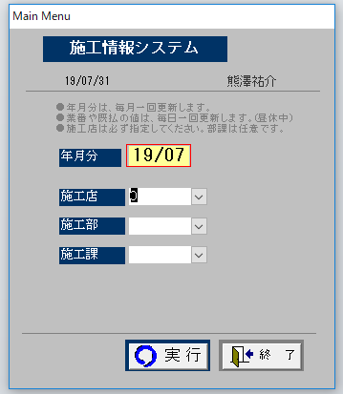
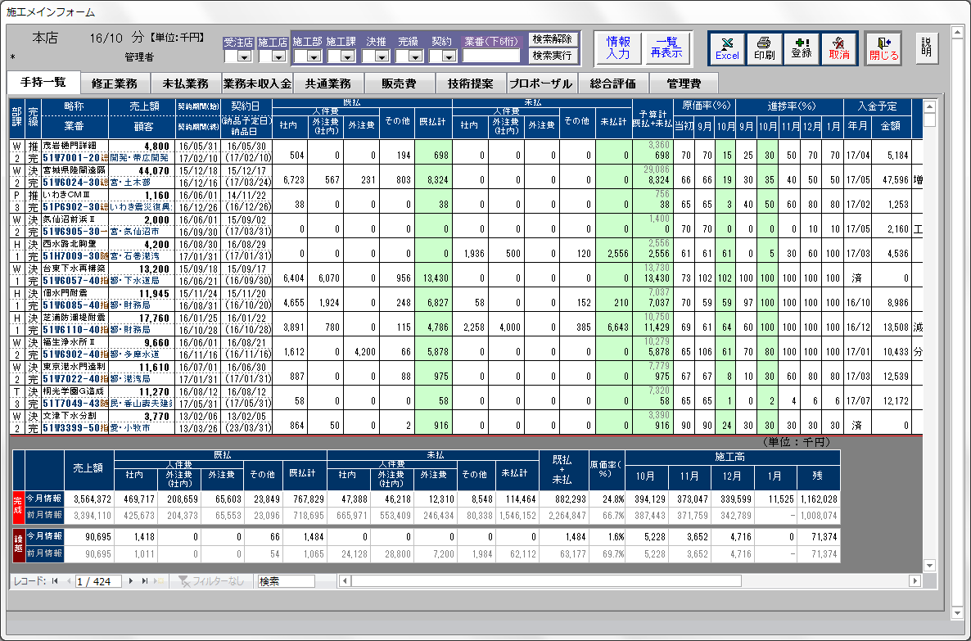

 | パスワード入力画面
 |  |  |  |  | ※① 業番をクリックしたときの明細画面左下
承認後に修正する必要が出た場合、承認を取り消す。

本社所属以外は
自分の所属する本支店のみ選択可能。
入力したデータを保存する。
保存対象は現在表示しているタブのみなので注意。

タブが「手持」「修正」「未払」の場合、クリックした業番の明細を表示する。※①

レコード数は1件のみ。
タブが「手持」「修正」「未払」の場合一覧表に表示されている業番の明細を表示する。※②

 |  |  |  |  | ※② 「情報入力」ボタンを押したときの明細画面左下

 |  | 役職者（参与・参事含む）
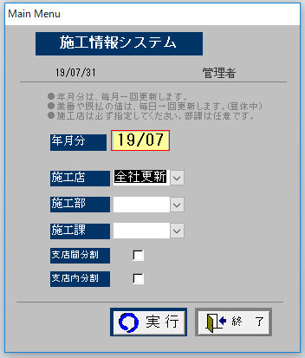

レコード数が複数になり、明細を表示する業番を切り替えることができる。

 |  |  | 「手持」「修正」「未払」は業番をクリックすると明細が表示される。 | 入力権限のあるユーザー(本支店長、部長、事務所長、課長)の場合は水色の欄にデータ入力が可能。
 |  |  | 入力権限のないユーザーの場合は閲覧のみ可能。 | ただし、この画面で入力しただけではデータベースに保存されず、メインフォームの「登録」ボタンを押す必要がある。
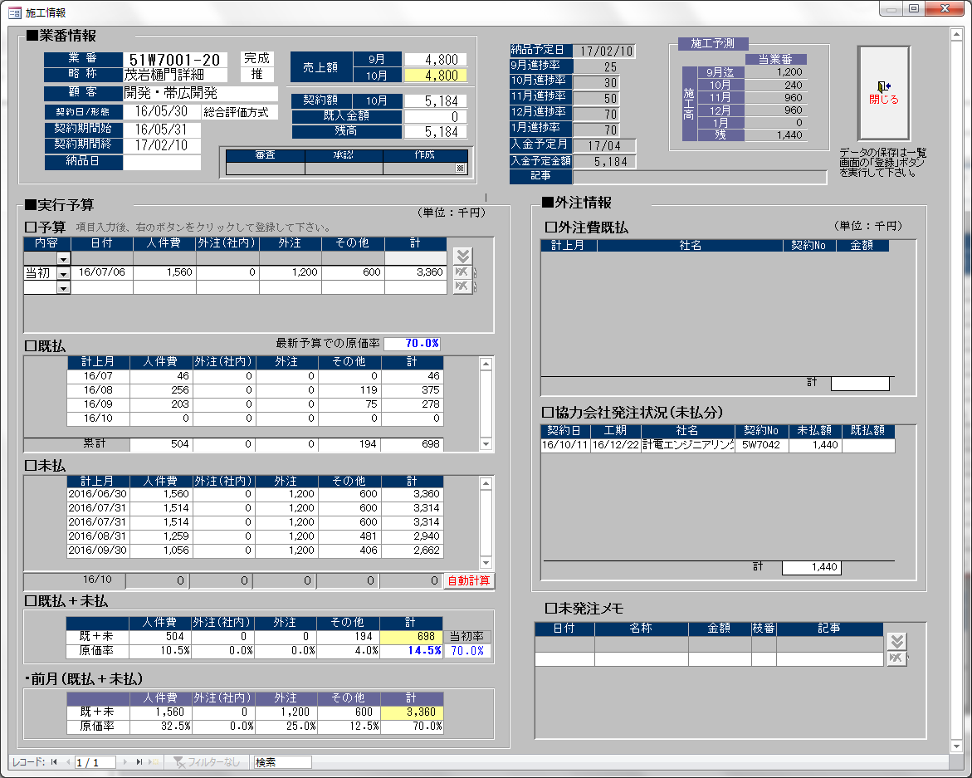
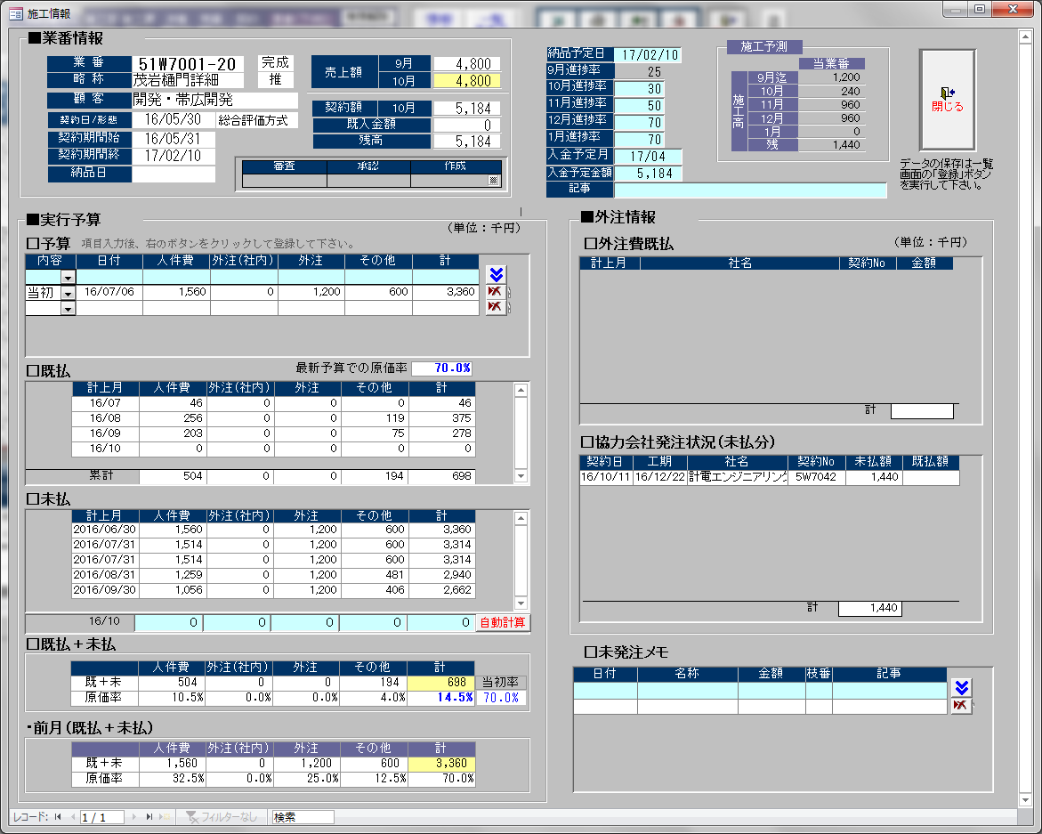

予算と未発注メモは当画面で登録した
時点でデータベースに保存される。
役職者のみ使用可能。
「支店間分割」→支店間分割の業番のみを表示。 「支店内分割」→本店・東京支店のみ表示

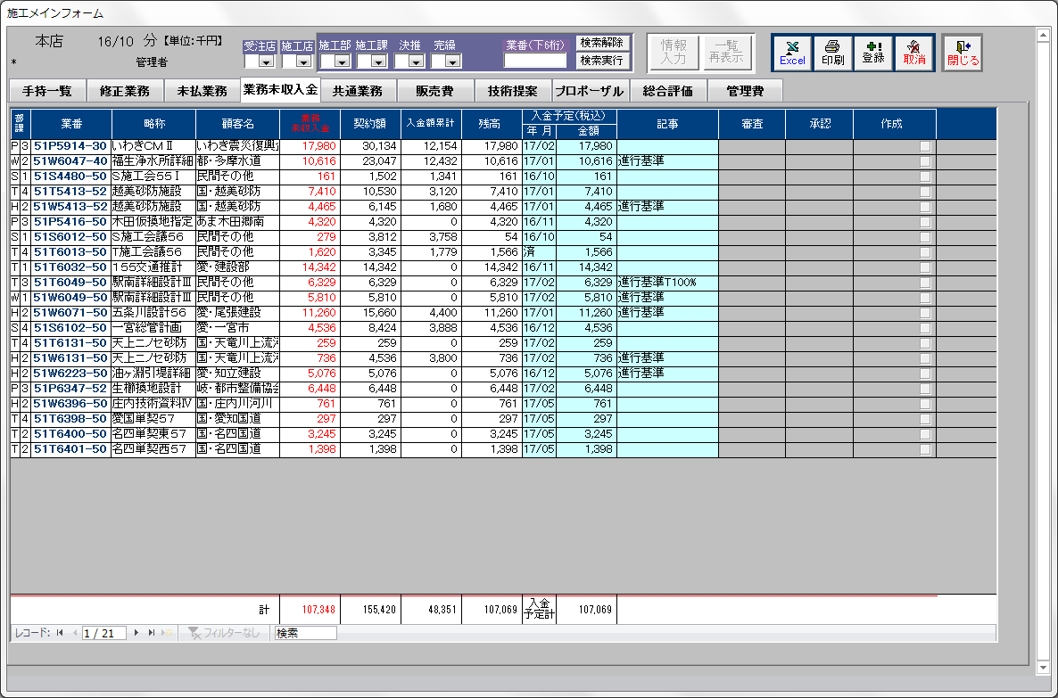
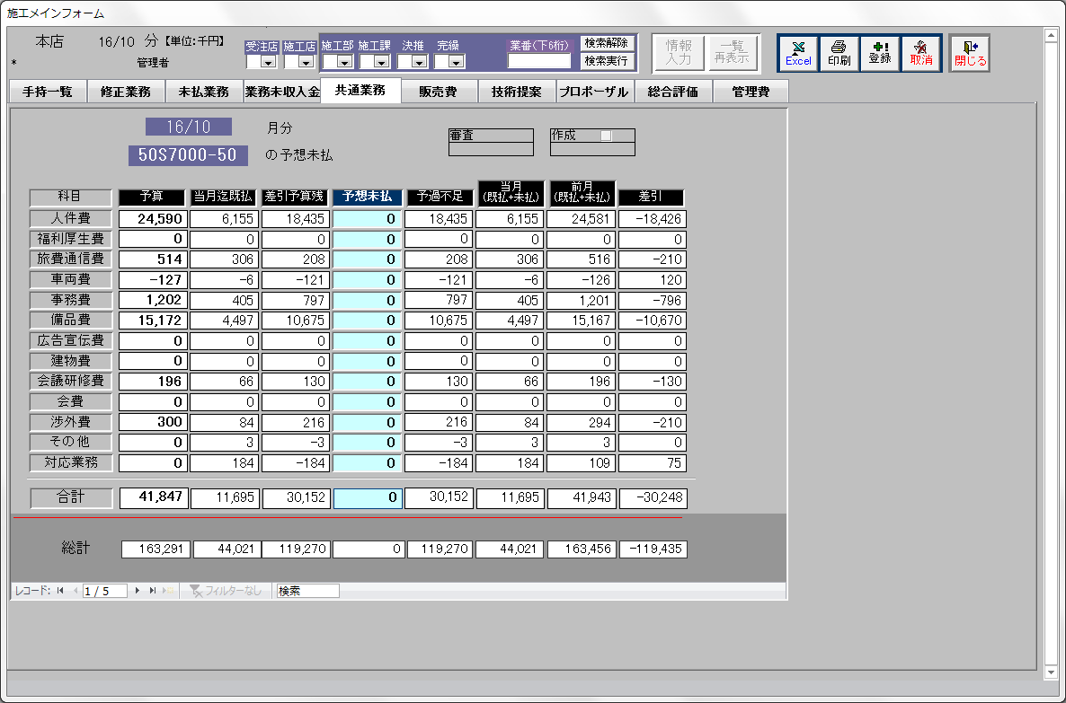
 |  |  | 「手持」「修正」「未払」以外のタブでは明細画面がないため直接入力する。水色の背景の箇所が入力可能な場所だが、入力権限のないユーザーでは灰色になり入力できない。
 |  |  |  |  | ※承認・審査されたものも灰色になり入力できない。

